Données
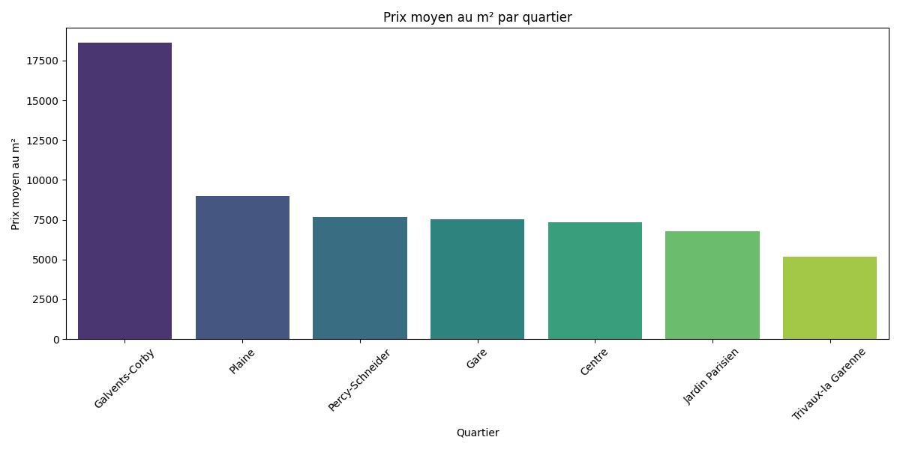
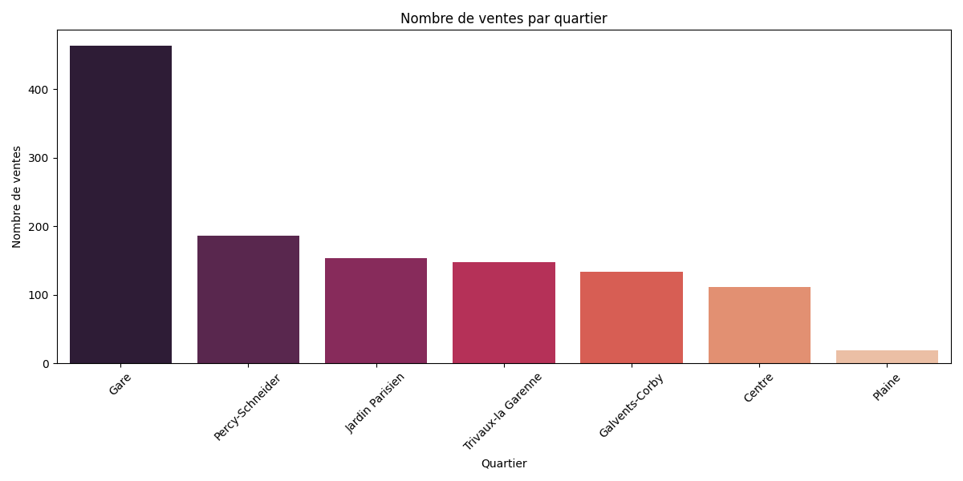
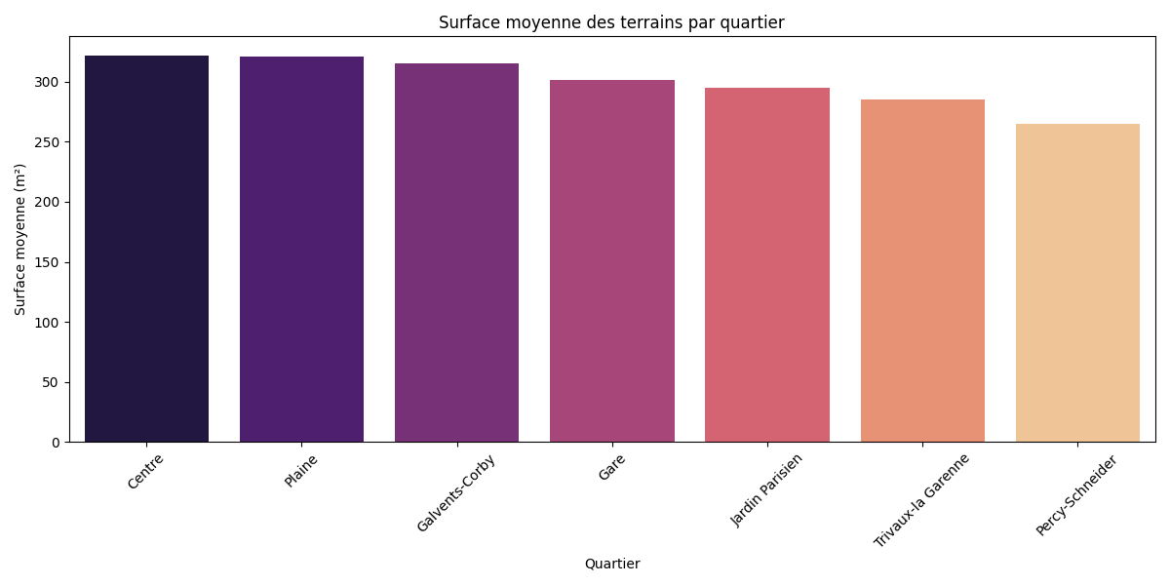
quartier | prix_moyen_m2 | nombre_ventes | surface_moyenne
Galvents-Corby | 18620.189064 | 133 | 315.59836066
Plaine | 8998.4824629 | 19 | 320.70588235
Percy-Schneider | 7691.9211719 | 186 | 265.34567901
Gare | 7513.8096199 | 463 | 301.74878049
Centre | 7352.5300433 | 111 | 321.78787879
Jardin Parisien | 6794.4356609 | 153 | 295.03496503
Trivaux-la Garenne | 5188.0766007 | 147 | 285.42335766

